Dashboard
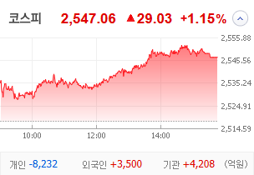
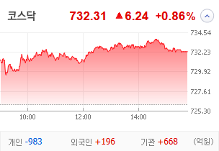
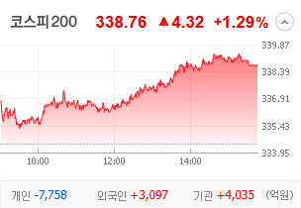
KOSPI | KOSDAQ | KOSPI 200 | 상승종목 |  |  |  |  |  |  |  | 종목별 투자정보
 |  |  | 번호 | 구분 | 종목번호 | 종목명 | 현재가 | 전일비 | 등락률 | URL | 종목명 | 평화홀딩스
 |  |  | 1 | KOSPI | 010770 | 평화홀딩스 | 3,050 | △ 515 | 20% | ▶ | 현재가 |  |  |  | 3,050
 |  |  | 2 |  | 004870 | 티웨이홀딩스 | 1,204 | △ 187 | 18% | ▶ | 전일비 |  |  |  | △ 515
 |  |  | 3 |  | 033240 | 자화전자 | 14,840 | △ 1,900 | 15% | ▶ | 등락률 |  |  |  | 20%
 |  |  | 4 |  | 241590 | 화승엔터프라이즈 | 10,400 | △ 1,080 | 12% | ▶ | 거래량 |  |  |  | 906,418
다우산업 | 나스닥 | S&P 500 | 5 |  | 042700 | 한미반도체 | 126,100 | △ 12,500 | 11% | ▶ | 시가총액(억) |  |  |  | 446
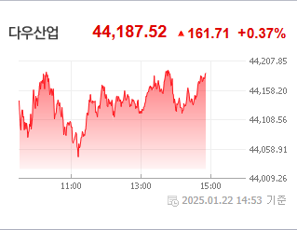
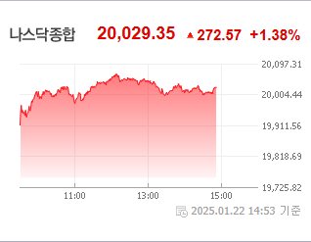
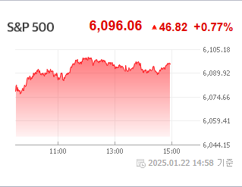
 |  |  | 6 |  | 267270 | HD현대건설기계 | 72,700 | △ 6,900 | 10% | ▶ | 영업이익(억) |  |  |  | 168
 |  |  | 7 |  | 001210 | 금호전기 | 887 | △ 82 | 10% | ▶ | 외국인비율(%) |  |  |  | 14.91
 |  |  | 8 |  | 000150 | 두산 | 325,500 | △ 29,500 | 10% | ▶ | PER(배) |  |  |  | -5.14
 |  |  | 9 |  | 012510 | 더존비즈온 | 63,600 | △ 5,500 | 9% | ▶ | ROE(%) |  |  |  | 8
 |  |  | 10 |  | 042670 | HD현대인프라코어 | 7,960 | △ 660 | 9% | ▶ | PBR(배) |  |  |  | 0.43
USD환율 | JPY환율 | EUR환율 | 1 | KOSDAQ | 046970 | 우리로 | 1,673 | ▲ 386 | 30% | ▶
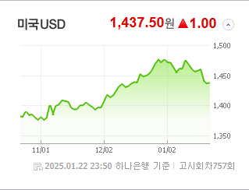
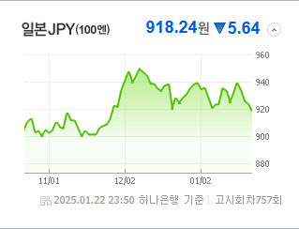
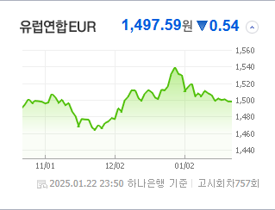
 |  |  | 2 |  | 123010 | 아이윈플러스 | 1,626 | ▲ 375 | 30% | ▶ | 종목별 전자공시 |  |  | 오늘의 리포트
 |  |  | 3 |  | 069540 | 빛과전자 | 1,219 | ▲ 281 | 30% | ▶ | 파일명 |  | URL | 구분 | 개수
 |  |  | 4 |  | 119850 | 지엔씨에너지 | 13,190 | ▲ 3,040 | 30% | ▶ | 임원ㆍ주요주주특정증권등소유상황보고서 |  | ▶ | 시황정보 | 15
 |  |  | 5 |  | 177350 | 베셀 | 1,311 | ▲ 302 | 30% | ▶ | 주식등의대량보유상황보고서(일반) |  | ▶ | 투자정보 | 18
 |  |  | 6 |  | 313760 | 캐리 | 3,220 | ▲ 740 | 30% | ▶ | 최대주주등소유주식변동신고서 |  | ▶ | 종목분석 | 18
WTI | 유가 | 금 | 7 |  | 080580 | 오킨스전자 | 7,160 | △ 1,560 | 28% | ▶ | 최대주주등소유주식변동신고서 |  | ▶ | 산업분석 | 9
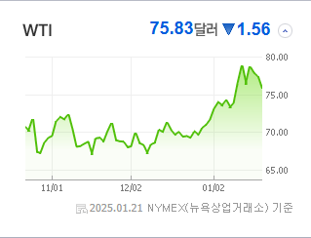
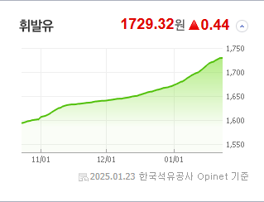
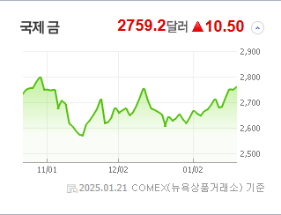
 |  |  | 8 |  | 323280 | 태성 | 32,950 | △ 6,100 | 23% | ▶ | 타인에대한담보제공결정 (자회사의 주요경영사항) |  | ▶ | 경제분석 | 4
 |  |  | 9 |  | 080530 | 코디 | 1,341 | △ 198 | 17% | ▶ | 타인에대한담보제공결정 (자회사의 주요경영사항) |  | ▶ | 경제전망리포트
 |  |  | 10 |  | 474170 | 루미르 | 11,540 | △ 1,690 | 17% | ▶ | 타인에대한채무보증결정 |  | ▶ | 2024년 11월 경제전망보고서(Indigo Book)_FFFFF.pdf
 |  |  |  |  |  |  |  |  |  |  | 임원ㆍ주요주주특정증권등소유상황보고서 |  | ▶

 | 전일대비
해운사 | 5.10%
전기장비 | 4.51%
기계 | 3.91%
복합기업 | 3.32%
항공화물운송과물류 | 3.22%
소프트웨어 | 2.48%
생물공학 | 2.36%
전자제품 | 2.28%
반도체와반도체장비 | 2.18%
디스플레이패널 | 2.13%
에너지장비및서비스 | 1.95%
전기제품 | 1.78%
무역회사와판매업체 | 1.69%
건설 | 1.65%
전자장비와기기 | 1.54%
철강 | 1.47%
통신장비 | 1.41%
IT서비스 | 1.40%
화학 | 1.29%
자동차 | 1.29%
석유와가스 | 1.23%
광고 | 1.00%
항공사 | 0.89%
은행 | 0.78%
식품과기본식료품소매 | 0.78%
화장품 | 0.69%
컴퓨터와주변기기 | 0.69%
업종별 시세 |  |  | 주요 뉴스 |  |  |  |  |  |  |  | 종목별 뉴스공시
 |  |  | 어제의 증권 뉴스를 종합하면, 고려아연의 임시주총 파행 가능성이 제기됐으며, 미국채와 한국 증시가 환율 안정의 핵심 변수로 주목받고 있습니다. 한편, LG CNS의 IPO가 21조원의 증거금을 모으며 큰 관심을 끌었고, MSCI에서 한국 종목이 대거 편출될 것으로 예상되는 가운데, 삼성바이오로직스는 사상 최대 실적을 기록했고, 트럼프 대통령의 두 번째 임기 동안 조선, 바이오, 우주, 방산, 자율주행, AI 등이 투자 유망 업종으로 꼽혔습니다. |  |  |  |  |  |  |  | 제목 |  |  | URL | 종목명
 |  |  |  |  |  |  |  |  |  |  | 티웨이항공 경영권 분쟁 본격화? 판도 가를 요소는? |  |  | ▶ | 티웨이홀딩스
 |  |  |  |  |  |  |  |  |  |  | 트럼프, AI 규제 풀고 720조 투자…반도체·전력株 급등[핫종목] |  |  | ▶ | 한미반도체
 |  |  |  |  |  |  |  |  |  |  | HD현대건설기계, 지난해 영업익 1904억..전년비 26%↓ |  |  | ▶ | HD현대건설기계
 |  |  | 출처 |  | 제목 |  |  |  |  | URL | 금호전기 "자회사 브릭메이트, AI 기반 드론 안전점검 플랫폼 개발 착... |  |  | ▶ | 금호전기
 |  |  | 이데일리 |  | 호흡 긴 대체투자 확대추세인데…연기금 CIO 임기 "너무 짧다" |  |  |  |  | ▶ | 韓 증시 부진에 MSCI서 종목 대거 편출 전망…편입 가능성은 '뚝' |  |  | ▶ | 두산
 |  |  | 비즈워치 |  | 최윤범, 한밤의 기습 반격…고려아연 임시주총 파행 예고 |  |  |  |  | ▶ | [특징주] 더존비즈온, AI도구 성과 기대감에 9.5%↑ |  |  | ▶ | 더존비즈온
 |  |  | 한국경제 |  | 고려아연, 주총 하루 전 '상호주 제한' 카드 꺼냈다…영풍 의결권 제한 시도 |  |  |  |  | ▶ | 바이든의 전기차 대신 트럼프의 조선으로 달린다 동영상기사 |  |  | ▶ | HD현대인프라코어
 |  |  | 헤럴드경제 |  | 순환출자까지 감행한 고려아연…MBK “주총 파행 꼼수” 비판 [투자360] |  |  |  |  | ▶ | 트럼프 韓 관세 언급 않자 코스피 ‘쑥’…AI 투자 소식에 반도체株 .... |  |  | ▶ | 아이윈플러스
 |  |  | 매일경제 |  | “한국 증시, 갈수록 힘빠지네”…이 지수에서 무더기로 퇴출 될 판이라는데 |  |  |  |  | ▶ | 트럼프 韓 관세 언급 않자 코스피 ‘쑥’…AI 투자 소식에 반도체株 .... |  |  | ▶ | 빛과전자
 |  |  | 이데일리 |  | 韓 증시 부진에 MSCI서 종목 대거 편출 전망…편입 가능성은 '뚝' |  |  |  |  | ▶ | 베셀, 80% 무상감자 후 거래재개 '上'(종합) |  |  | ▶ | 베셀
 |  |  | 서울경제 |  | "당분간 미국채·한국 증시가 환율 안정의 키" |  |  |  |  | ▶ | 오킨스전자, HBM 수율 개선 핵심 소재 개발... SK·삼성향 양산 ... |  |  | ▶ | 오킨스전자
 |  |  | 서울경제 |  | 이동채 에코프로 창업주 "캐즘 탓 그만…R&D로 구조 개선해야” |  |  |  |  | ▶ | [마켓뷰] 코스피, 트럼프 당선 사태(?) 후 처음 2540선 재등정…... |  |  | ▶ | 루미르
 |  |  | 파이낸셜뉴스 |  | "트럼프 2기 투자 유망업종은 조선·바이오·우주·방산·자율주행·AI" [인터뷰] |  |  |  |  | ▶
 |  |  | 이데일리 |  | LG CNS 일반청약에 증거금 21조원 몰려…IPO 시장 온기들까 |  |  |  |  | ▶
 |  |  | 매일경제 |  | 쪼그라드는 MSCI한국지수…11종목 '아웃' |  |  |  |  | ▶
 |  |  | 한국경제 |  | "올해 美선 QQQ, 韓은 조선주 유망" |  |  |  |  | ▶
 |  |  | 매일경제 |  | [단독] “국내서만 하루 거래 규모 10억弗”…‘트럼프 밈’ 타고 치솟는 스테이블 코인 |  |  |  |  | ▶
 |  |  | 한국경제TV |  | [단독] 122개 ETF 전부 손본다…'54조' TR 영향권 |  |  |  |  | ▶
 |  |  | 조선비즈 |  | ‘상반기 IPO 대어’ LG CNS 일반 청약에 21兆 몰려 |  |  |  |  | ▶
 |  |  | 서울경제 |  | "올해도 승승장구"…삼양식품·오리온 목표가 줄상향 |  |  |  |  | ▶

